外部設計書
外部設計書 |  |  |  |  | 画面名 |  |  | レビュー詳細画面 |  |  |  | 作成者 | 中島 |  |  | 更新者
 |  |  |  |  | システム名 |  |  |  |  |  |  | 作成日 |  |  |  | 更新日
 |  |  |  |  | 備考

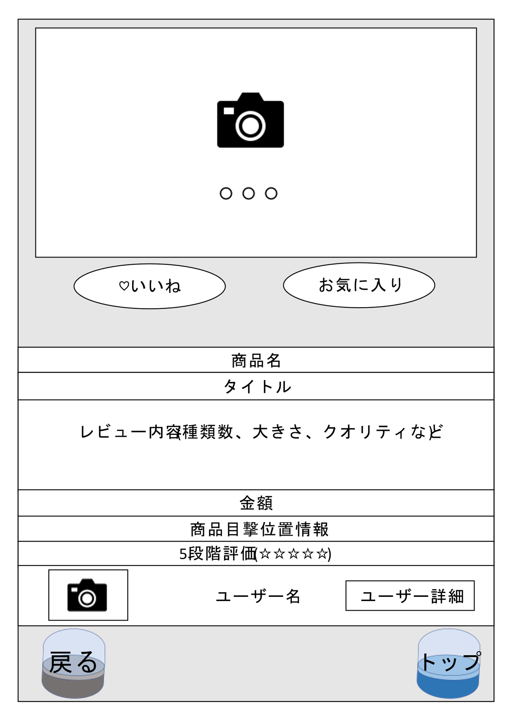
 | 画面設計

1

2

3
4

5

6

7

8
9
10

11

12
13

 | 機能設計
 |  |  | ページロード時に以下の処理を行う
 |  |  | review_imageテーブルからreview_idを参照してreview_imageを取得する
 |  |  | reviewテーブルからreview_idを参照して該当レコードを取得する

 |  |  | ①投稿された画像が表示される |  |  | 画像がない場合には「Not Image」と表示する
 |  |  | ②画像が複数ある際にスライドで次の画像に変わる
 |  |  | ③投稿にいいねをつけることができる 色が白から赤に変化する？
 |  |  | ④投稿をお気に入り登録し、自分のお気に入り一覧で表示できる |  |  |  |  |  |  | クリックすると赤または黄色に変化する
 |  |  |  |  |  |  |  |  |  | クリックされるとお気に入り投稿テーブルに追加される
 |  |  | ⑤投稿された商品名が表示される
 |  |  | ⑥投稿されたタイトルが表示される
 |  |  | ⑦投稿されたレビュー内容が表示される
 |  |  | ⑧投稿された商品の金額が表示される
 |  |  | ⑨商品の目撃情報がマップURLで表示される （googleMapが開く)
 |  |  | ⑩投稿された5段階評価が表示される
 |  |  | ⑪他ユーザー（マイ)ページへ遷移される |  |  |  | アイコン画像が設定されていない場合にはデフォルトの画像表示される
 |  |  | ⑫検索一覧ページに戻る
 |  |  | ⑬トップページへ遷移する

 | 項目定義書

 | No |  | 物理名 | 論理名 |  | 画面型 |  |  | データ型 | min | max | DBテーブル |  | DBカラム | 備考
 |  | 1 | review_image | 投稿画像 |  | image |  |  |  |  | ４枚まで | review_image |  | image
 |  | 2 | slide | スライド |  | slide |  |  |  |  |  |  |  |  | 当てはまらいタグは統一する
 |  | 3 | goodbutton | いいねボタン |  | checkbox |  |  |  |  |  | review |  | good
 |  | 4 | favoritebutton | お気に入りボタン |  | checkbox |  |  |  |  |  | favorite_review |  | review_id | データベース関係あるよね
 |  | 5 | product_code | 商品名 |  | textbox |  |  |  |  | 255 | review |  | product_name | 文字数で決めましょう
 |  | 6 | title | タイトル |  | textbox |  |  |  |  | 255 | review |  | title | 文字数で決めましょう
 |  | 7 | thought | 感想 |  | textarea |  |  |  |  | 255 | review |  | thought | 文字数で決めましょう
 |  | 8 | price | 金額 |  | textbox |  |  |  |  | 255 | review |  | price | １００億は入る？ テキストボックスのサイズ
 |  | 9 | address | 住所 |  | textbox |  |  |  |  | 255 | review |  | address
 |  | 10 | evalution | 5段階評価 |  | radio |  |  |  |  |  | review |  | evalution
 |  | 11 | reviewer_profile | 投稿者ページ |  | LinK |  |  |  |  |  | review |  | user_id
 |  | 12-1 | return_button | 戻るボタン |  | LinK
 |  | 12-2 | back_capsule | 戻る_カプセル画像 |  | image |  |  | file
 |  | 13-1 | toppage_button | トップページボタン |  | LinK
 |  | 13-2 | top_capsule | トップ_カプセル画像 |  | image |  |  | file

